상품제안서
ST-339(L) 심플사각손거울 | 상품코드: F02196

 |  |  |  |  |  |  | 02-412-0044 | www.easy1.co.kr
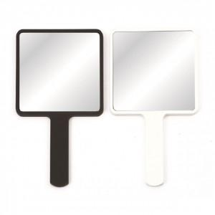

【상세/제작정보】 | 300개 이하 인쇄비30,000원 추가 *색상: 백색,흑색, 핑크, 실버 가능

【인쇄/포장옵션】 | 실크, 풀칼라 / 포장지포장

【공급단가】 | 수량 | 100~ | 300~ | 500~ | 1,000~ | 3,000~
*VAT별도 | 화이트 | 2,520원 | 2,430원 | 2,340원 | 2,250원 | 2,160원
 | 블랙 | 3,360원 | 3,240원 | 3,120원 | 3,000원 | 2,880원

【상품 URL】 | https://www.easy1.co.kr:443/src/goods_detail.php?gdno=2196

